需求
序号 | 需求/问题 | 描述 | 附件 | 结论 | 状态 | 实现版本 | 责任人 | 状态
1 | 需求 | 在人员管理中，离职人员仍显示在列表中，状态为“离职“，希望可以直接从数据库和系统中删除 |  | 为保证数据的可靠性、一致性和安全性，数据库数据不能从界面中直接删除，需要由软件维护人员在数据库中删除。可以更改为，状态为“离职”的人员不在窗口中默认显示，如果筛选中选择“离职”人员后，再在窗口中显示。 | 本版实现 | V1.1 | 周
2 | 需求 | 在人员管理中，希望可以对人员进行多选 |  | 人员多选只有在对人员离职时有操作意义，否则无意义。不进行修改。 | 关闭
3 | 需求 | 在人员管理中，新增人员信息中学历添加下拉框，信息为 博士、硕士、本科、大专、高中 |  | 可以添加。 | 本版实现 | V1.1
4 | 需求 | 新增人员信息中，员工编号要自动分配 |  | 人员编号：摩尔的使用MR1234，甲方用 QW1234，自动递增，离职人员和从系统中去掉的甲方人员编号保留。 | 本版实现 | V1.1
5 | 需求 | 新增人员信息中，执业资格设置下拉选项菜单 单选（助理设备监理师、专业设备监理师、注册设备监理师） |  | 可以添加。 | 本版实现 | V1.1
6 | 需求 | 新增人员信息中，职称添加下拉框 助理工程师、中级工程师、高级工程师 |  | 可以添加。 | 本版实现 | V1.1 | 王志超
7 | 需求 | 新增人员信息中，专业资质设置下拉可多选包括： RT （RTⅠ、RTⅡ、RTⅢ）、UT （UTⅠ、UTⅡ、UTⅢ）、，MT （MTⅠ、MTⅡ、MTⅢ）、PT （PTⅠ、PTⅡ、PTⅢ）、SSPC(SSPCⅠ、SSPCⅡ)、CWI(CWIⅠ、CWIⅡ)、ASNT RT（RTⅠ、RTⅡ、RTⅢ）、ASNT UT （UTⅠ、UTⅡ、UTⅢ）、，ASNT MT （MTⅠ、MTⅡ、MTⅢ）、ASNT PT （PTⅠ、PTⅡ、PTⅢ）、腐蚀检测工程师、一级监造师、二级建造师, 并可添加其他证书名称 |  | 可以添加。但是需要复选，因为一个人可能有多个资质。 | 本版实现 | V1.1 | 王志超
8 | 需求 | 人员动态，默认进入当前人员动态页面，显示默认查询的结果 |  | 可以，避免用户再点击一次查询按钮。 | 本版实现 | V1.1 | 王志超
9 | 需求 | 人员动态管理，做成由具体个人申请的形式，个人可申请：出差、请假两种状态，出差应选择所分配的项目、填写出差事由、出差地点、开始时间、结束时间、填写路途时间、上传路途凭证； 请假 应选择请假类型（正常调休、公司待命、本人待命、年假、陪产假、婚假、公司培训、个人培训）、开始时间、结束时间、天数、上传请假单、上传路途凭证； |  | 考勤相关需求，在会议上的需求为“仿照钉钉邮件系统”，需求范围影响本次版本过大，本次交付版本不进行。建议将人员考勤独立出去，不要放到监理软件中。如果需要做这需求，要再次讨论明确的定义和界面要求。 | 本版不实现
10 | 需求 | 新建项目时，监造委托书、监造委托单是同一样东西，系统中重复。只保留 “监造委托书”即可。 |  | 可以。 | 本版实现 | V1.1 | 王志超
11 | 问题 | 新增加的文件中，上传提交后无显示。 |  | 确认问题可以复现，只要多添加几次就会出现。本版解决此问题。 | 本版实现 | V1.1 | 刘
12 | 问题 | 总监和项目经理添加后 均出现了两行重复的显示，且无法变更，也删除不掉； |  | 确认此问题可以复现。当使用vpn时会出现，但是马上在本机localhost上操作时不会出现，怀疑为vpn的bug或者网络延时的影响，可能与软件本身的关系不大。如果是vpn的影响需要给出证据。本版解决此问题。 | 本版实现 | V1.1
13 | 问题 | 项目策划文件 多次上传均为失败 | 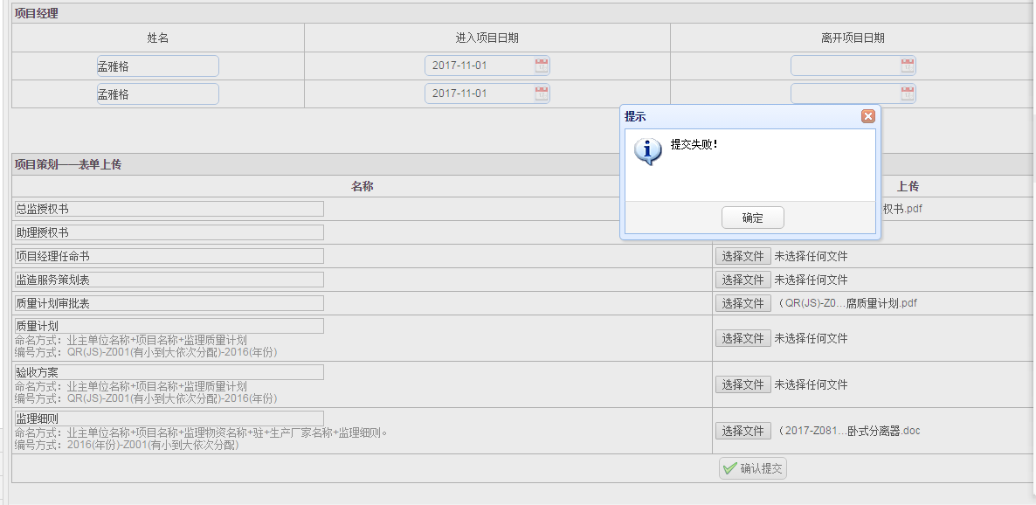 | 确认此问题可以复现，多操作几次，虽然提交成功了但是没有给出成功的提示信息。本版解决。 | 本版实现 | V1.1 | 刘
14 | 问题 | 如下图，组长和组员添加后 均出现了两行重复的显示，且无法变更，也删除不掉。添加 + 的功能有问题，每点一次只需要添加1行即可。组员中同一个人出现两次。 |  | 与NO.12问题相同，本版解决。 | 本版实现 | V1.1
15 | 需求 | 派遣单内容要可以被编辑。 |  | 可以，本版改为可以编辑。 | 本版实现 | V1.1 | 王志超
16 | 问题 | 导出的派遣单方案1、方案2 后右上角出现 “ °” |  | 不是必然出现的问题。有时出现。是使用的OpenOffice插件问题，不是程序本身的问题。本版不做修改。 | 本版不实现
17 | 问题 | 图中“生产厂质量体系文件审核记录”“ 生产厂人员资质审查记录”“ 生产厂设备仪器检定审查记录”三个记录 需要能够按照所提供的表单格式导出对应Word版文档。 | 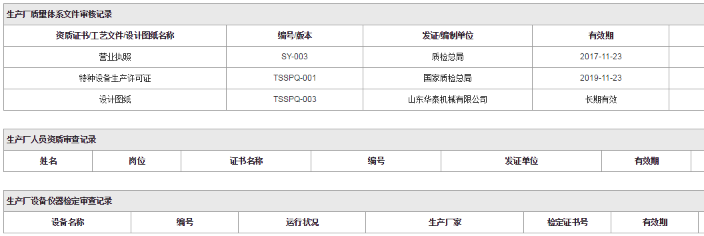 | 之前的需求，没有实现，本版完成。 | 本版实现 | V1.1 | 赵小顺
18 | 需求 | 把选择子类和填写物资清单 放到“项目进度”中 | 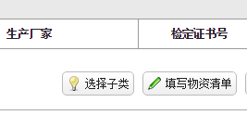 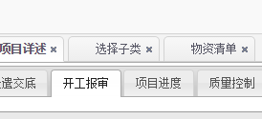 | 可以，本版实现。在子类选择前 选择界面，建立物资清单的界面同样，且在监理物资清单后。 | 本版实现 | V1.1
19 | 需求 | 原材料质量证明书、原材料复验报告上传改为原材料质量证明书审核记录和原材料复验报告审核记录，建立成类似于生产厂质量体系文件审核记录的型式，即可以录入信息、可上传附件，并能生成word文档。 | 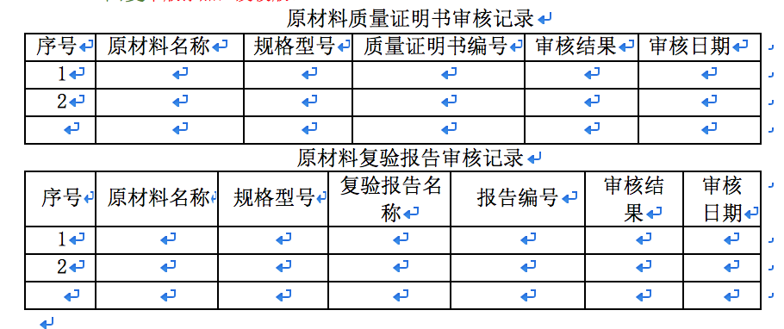 | 本版添加。 | 本版实现 | V1.1
20 | 问题 | 日报、周报多次生成无反应，偶尔生产成功，且无法在见证内容中出现表格形式的内容，实际效果很不理想。要求全部改成word上传。 |  | 是服务器上mongodb没有被正确启动的问题导致没有生成成功。将mongodb配置为windows的服务，使其可以正常运行，这样就无需更改为word上传。只要保证mongodb正常运行，可以不进行此修改。 | 本版实现 | V1.1 | 周、赵
21 | 问题 | 进度表中三个规格产品进度同时更新无法。 |  | 无法复现。在开发中跟踪。 | 关闭
22 | 需求 | 所有自动生产的文件命名 应按要求命名，命名要求后续提供。 |  | 可以，需要提供命名规范。 | 本版实现 | V1.1
23 | 问题 | 累计进度表 排列不整齐 |  | 此问题不是必然出现。OpenOffice插件问题，检查了插件模版，设置没有问题。不是关键性问题，本版不做修改。 | 本版不实现
24 | 问题 | 质量控制 中只做了 现场见证，未做 抽检和文件审核（表单都已给过）质量控制部分 分为：现场见证情况、现场抽检情况、文件报告审核情况 |  | 之前的需求没有完成。本版添加 19-文件、报告审核记录--模板 20-几何尺寸抽检记录-模板 | 本版实现 | V1.1 | 王、胡
25 | 问题 | 质量控制 中新增的控制项 未按 子分类进行归类，应按产品分类筛选对应类产品的控制项陈列 供选择、填写、提交 |  | 不是所有的控制项都按照子类进行了归类。之前的需求没有全部完成，本版做修改。 | 本版实现 | V1.1 | 刘、胡
26 | 需求 | 将人员资质和人员关联起来。 |  | 需要对数据库进行大的改动。本版不做变更。 | 本版不实现
27 | 需求 | 完工资料中可上传项目过程控制中上传文件以外的其他资料。 |  | 生成的文档也应当进行显示。去掉上传文件名称，可以添加上传资料。资料名称上传人进行编辑。 | 本版实现 | V1.1 | 赵小顺
28 | 需求 | 项目结算 如下图，应按大项目 显示已结算的金额 结算的状态，显示年度结算金额 | 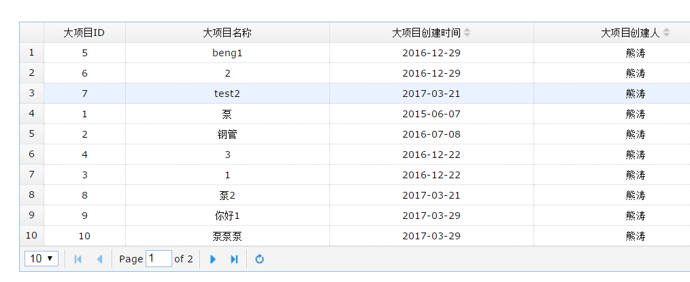 | 大项目名称-》项目名称，小项目名称-》子项目名称，去掉大项目id。 | 本版实现 | V1.1
29 | 需求 | 项目结算 如下图，应有结算金额和结算明细（分批结算金额、结算时间），累计结算金额、结算状态 |  | 项目状态来自子项目，如果有一个子项目没有结算，项目就显示为没有结算。项目结算状态和子项目结算状态由摩尔提供。时间显示默认为最后一次更新的状态，或者可以自行选择。 | 本版实现 | V1.1
30 | 需求 | 审核流程和考勤的流程没有显示出来，审核节点添加和由谁审批。需摩尔提供文档确定审批的流程节点和环节。 |  | 需摩尔提供文档确定审批的流程节点和环节。然后在本版软件中，在数据库中按照摩尔提供的流程环节要求配置好数据库。 | 本版实现 | V1.1
31 | 需求 | 文件上传按钮修改为 编辑上传 |  | 可以。 | 本版实现 | V1.1 | 王
32 | 问题 | 在哪里修改，点击添加按钮后会回到那个界面 |  | 可以。 | 本版实现 | V1.1 | 集体
33 | 需求 | 在开工报审 文件信息 再加两行，入厂监理会议纪要、 进度计划表 ，并把这块设计成可以添加行的。原材料质量证明书和原材料复验报告从这块去掉，因为周四会议讨论的是在下面要添加原材料质量证明书审核记录和原材料复验报告审核记录，所有对应的质证书和复验报告在填写审核记录时上传。 | 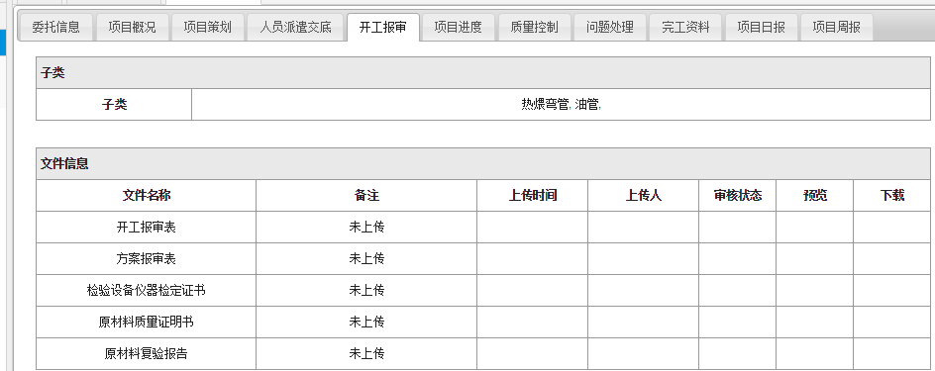 | 可以。 | 本版实现 | V1.1 | 赵小顺
34 | 需求 | 完工资料显示 资料名称 数量 上传人、审核人 |  |  |  |  | 王志超、周
35 | 需求 | 在完工资料需要设计固定的文件长传区域，分别为 产品监造证明书、监造考勤、监理总结报告、HSE文件。
36 | 需求 | 派遣单编号型式改为如图所示。项目代号即业主单位代号，一个业主固定一个代号，具体如下，可添加新的业主单位及对应项目代号。项目代号只和派遣单编号关联。 |  |  |  |  | 王志超
37 |  | 序号 | 业主单位名称 | 项目代号
38 |  | 1 | 中石油新疆油田分公司 | 1
39 |  | 2 | 中石油青海油田分公司 | 2
40 |  | 3 | 中石油玉门油田分公司 | 3
41 |  | 4 | 中石油大庆油田分公司 | 4
42 |  | 5 | 中石油塔里木油田分公司 | 5
43 |  | 6 | 中石油长庆油田分公司 | 6
44 |  | 7 | 中石油长城钻探工程有限公司物资分公司 | 7
45 |  | 8 | 西南油气田物资分公司 | 8
46 |  | 9 | 陕西省天然气股份有限公司 | 9
47 |  | 10 | 江西省天然气（赣投气通）控股有限公司管道分公司 | 10
48 |  | 11 | 山西天然气有限公司 | 11
49 |  | 12 | 山西国新城市燃气有限公司 | 12
50 |  | 13 | 浙江天虹物资贸易有限公司 | 13
51 |  | 14 | 四川石油天然气建设工程有限责任公司 | 14
52 |  | 15 | 咸阳市天然气有限公司 | 15
53 |  | 16 | 中国石化物资装备华东有限公司 | 16
54 |  | 17 | 中国石油化工股份有限公司茂名分公司 | 17
55 |  | 18 | 中海油（天津）管道工程技术有限公司 | 18
56 |  | 19 | 岳阳中石油昆仑燃气有限公司 | 19
57 |  | 20 | 中国石油天然气管道局 | 20
58 |  | 21 | 衡阳华菱钢管有限公司 | 21
59 |  | 22 | 上海宝钢商贸有限公司 | 22
60 |  | 23 | 陕西延长石油（集团）管道运输公司 | 23
61 |  | 24 | 中国石油技术开发公司 | 24
 |  | 25 | 大庆油田建设集团有限责任公司 | 25
 |  | 26 | 中油管道物资装备总公司 | 26
 |  | 27 | 巩义中石油昆仑燃气有限公司 | 27
 |  | 28 | 大港油田集团工程建设有限责任公司 | 28
 |  | 29 | 中油辽河工程有限公司 | 29
 |  | 30 | 中海油能源发展股份有限公司 | 30
 |  | 31 | 中国石油天然气第一建设公司 | 31
 |  | 32 | 中石化胜利油建工程有限公司 | 32
 |  | 33 | 辽河石油勘探局油田建设工程一公司 | 33
 |  | 34 | 天津大港油田集团工程建设有限责任公司 | 34
 |  | 35 | 江苏华菱锡钢特钢有限公司 | 35
 |  | 36 | 中油辽河工程有限公司 | 36
 |  | 37 | 连云港中石油昆仑燃气有限公司 | 37
 |  | 38 | 成都天科石油天然气工程有限公司 | 38
 |  | 39 | 太原燃气集团有限公司 | 39
 |  | 40 | 中国石化西南油气分公司 | 40
 |  | 41 | 辽河油田建设工程公司新疆分公司 | 41
 |  | 42 | 合肥中石油昆仑燃气有限公司 | 42
 |  | 43 | 泸州川玻科技有限公司 | 43
 |  | 44 | 中石化国际事业北京有限公司 | 44
 |  | 45 | 大港油田第二采油厂 | 45
 |  | 46 | 兰陵中石油昆仑众德燃气有限公司 | 46

